LAYOUT
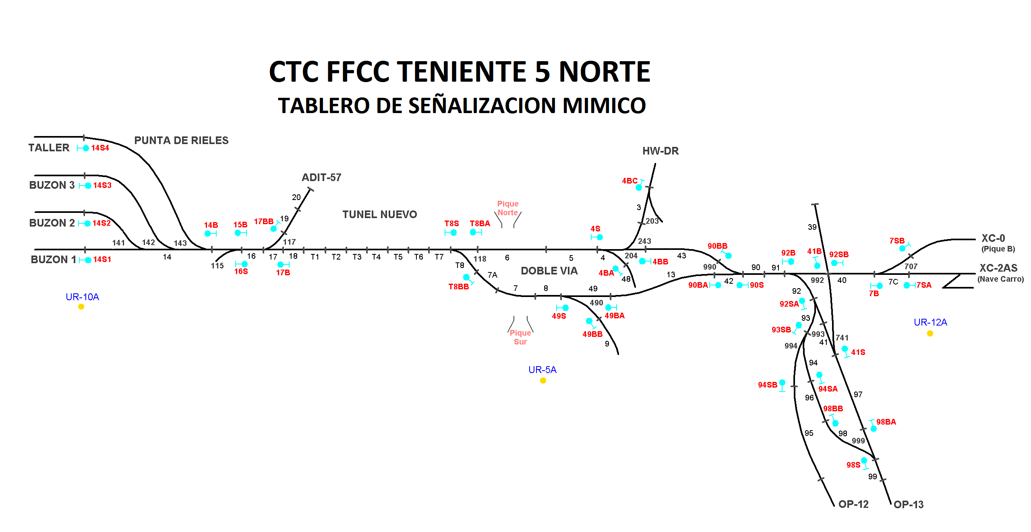

Secundino Duque (B); Juan Pablo Fernandez (B1)

Gonzalo Galvez (A1)

